Lisez moi
 | Cartographie des risques et valorisation des mesures barrières de la pharmacie clinique Région BRETAGNE

 | AVANT de saisir vos données, enregistrez ce fichier sur votre disque dur sous le NOM de l'établissement + service + EPPDT2018 Ex. : HOPITALserviceevalEPPDT2018.xls
Feuille Excel n°
1 | Objectif
 | Cet outil informatique a été conçu pour identifier les risques associés à la PCEM dans votre établissement, et mettre en oeuvre les actes de phramacie clinique constituant des barrières efficaces. Cette cartographie des risques peut s'intégrer dans la cartographie des risques sur la prise en charge médicamenteuse del'établissement où constituer un outil complémentaire. La cartographie des risques associée à la pharmacie clinique est un des éléments de preuve apporté par l'établissement, de réponse aux enjeux du Contrat d'Amélioration de la Qualité des Soins (CAQES) en région Bretagne : mise en place de l'analyse pharmaceutique (Indicateur 23) de l'ordonnance, de la dispensation nominative (indicateur 20), de la conciliation médicamenteuse (Indicateur 27)
2 | Défintion
 | La pharmacie clinique est une discipline de santé centrée sur le patient dont l’exercice a pour objectif d’optimiser la prise en charge thérapeutique, à chaque étape du parcours de soins. Le processus de pharmacie clinique comprend les étapes suivantes :
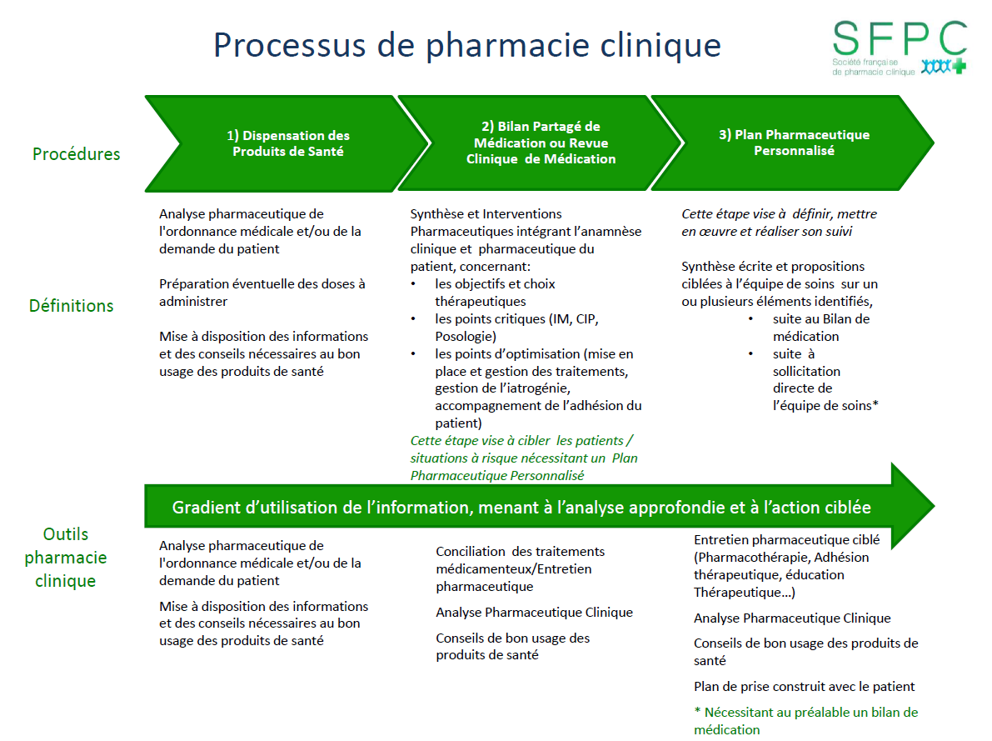

3 | Méthode
 | La catrographie est à construire dans une démarche pluri professionnelle : elle associe les professionnels de la pharmacie, des unités de soins et de la structure qualité. Elle peut être formalisée de manière contractuelle (exemple contrat de pôle). La construction de la cartographie justifie plusieurs étapes :
 | ONGLET 1 | Analyse du processus | 1. Identifier les parcours "patient" dans l'établissement ou plus simplement les secteurs d'hospitalisation
 |  |  | 2. Identifier les thématiques de risque (organisation, produits de santé à risque, poulation à risque...)
 |  |  | 3. Lister pour chaque thématique de risques, les risques associés
 | ONGLET 2 | Echelle-Glossaire | Retrouvez des grilles de cotation de la gravité et de la fréquence
 | ONGLET 3 | Cartographie | 4. Pour chaque risque coter la gravité et la fréquence
 |  |  | 5. Pour chaque risque identifié, associer une mesure barrière de pharmacie clinique

Echelles-Glossaire
Echelle de fréquence / vraisemblance |  |  |  | Diagramme de Farmer
Classe de vraisemblance | Intitulé générique | Données quantitatives | Données qualitatives |  |  | FREQUENCE
V1 (F) | Impossible à improbable | < 1 fois en 5 ans | Jamais vu |  |  | Impossible à improbable | Très peu probable | Peu probable | Probable | Très probable à certain
V2 (F) | Très peu probable | 1 fois par an | Vu 1 fois dans ma carrière | Catastrophique | 5 | 1 | 2 | 3 | 4 | 5
Risque non acceptable
V3 (F) | Peu probable | 1 fois par mois | Vu dans d’autres établissements | Critique | 4 | 5 | 10 | 15 | 20 | 25
V4 (F) | Probable | 1 fois par semaine | Survient dans l’établissement | Majeure | 3 | 4 | 8 | 12 | 16 | 20
V5 (F) | Très probable à certain | 1 fois par jour | Vécu dans mon secteur d’activité | Significative | 2 | 3 | 6 | 9 | 12 | 15
Risque
acceptable
 |  |  |  | Mineure | 1 | 2 | 4 | 6 | 8 | 10
Echelle de gravité |  |  |  | GRAVITE |  | 1 | 2 | 3 | 4 | 5
Niveau de gravité | Description synthétique de la gravité
Mineure | conséquences mineures sans impact/préjudice pour nos patients (ex :retard simple)
Significative | incident avec préjudice temporaire pour nos patients (surveillance, retard avec désorganisation de la prise en charge, changement de traitement)
Gravité majeure | incident avec impact pour nos patients (report, prolongation anormale de l'hospitalisation, transfert non prévu en réanimation, perte de fonction transitoire)
Critique | conséquences graves pour nos patients (ré-intervention, préjudice ayant un retentissement sur la vie quotidienne, incapacité partielle permanente)
Catastrophique | conséquences très graves pour nos patients (invalidité permanente, séquelles graves, décès)

le mieux
Echelle Maîtrise de Risque
Niveau | Description synthétique du niveau de maîtrise
On sait faire face | bonne maîtrise du risque avec mise en place de plans, exercices et formations, veille, contrôle, amélioration continue
On a tout prévu | plan d'actions en place avec suivi d'indicateurs
On a organisé | organisation en place sans évaluation
On est en alerte | quelques actions mais insuffisantes - veille mais sans actions
le moins bien
On découvre le risque | aucune action en place - études en cours - actions inefficaces

